关系图
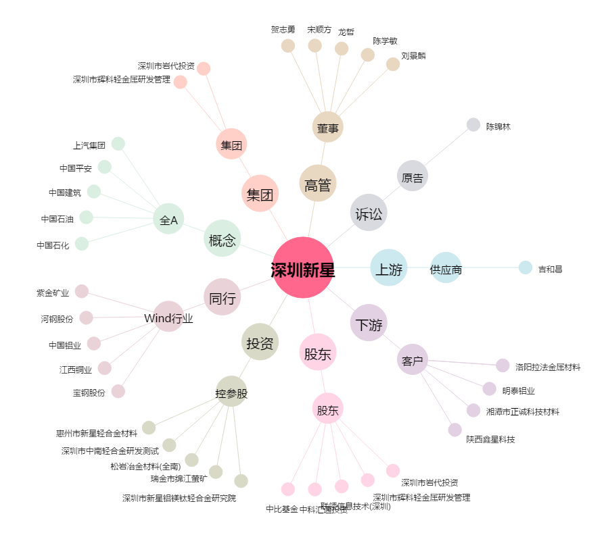
深圳新星[603978.SH] - 关系概览图

